Sheet1
序号 | 学科 | 座谈会时间 | 地点 | 报名地址（问卷星）
1 | 班主任、德育、道法 | 1月19日9:30-11:30 | 浦三路385号313室 | 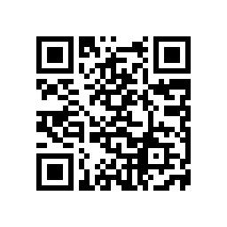
2 | 英语 | 1月19日13:30-15:30 | 浦三路385号313室 | 
3 | 物理、信息科技 | 1月20日9:30-11:30 | 浦三路385号313室 | 
4 | 数学 | 1月20日9:30-11:30 | 浦三路385号201室 | 
5 | 音体美、教科研心理、劳技职教 | 1月20日13:30-15:30 | 浦三路385号313室 | 
6 | 历史、地理 | 1月21日9:30-11:30 | 浦三路385号313室 | 
7 | 语文 | 1月21日13:30-15:30 | 浦三路385号313室 | 
8 | 化学、生命科学、小学自然 | 1月21日13:30-15:30 | 浦三路385号201室 | 